상품제안서
써모스 진공단열 스탠다드 콜드컵 JDE-600KC | 상품코드: S06501

 |  |  |  |  |  |  | 02-713-8555 | www.synergygift.co.kr
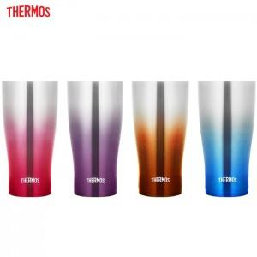

【상세/제작정보】 | <p>※ 트로피칼블루, 레드 색상 주문 가능합니다.</p>

【인쇄/포장옵션】 | 실크, 레이저 / 포장지포장

【공급단가】 | 수량 | 20~ | 100~ | 500~ | 1,000~ | 2,000~
*VAT별도 | 단가 | 23,120원 | 22,750원 | 22,200원 | 21,640원 | 21,270원

【상품 URL】 | https://www.synergygift.co.kr:443/src/goods_detail.php?gdno=15337

